Sheet1
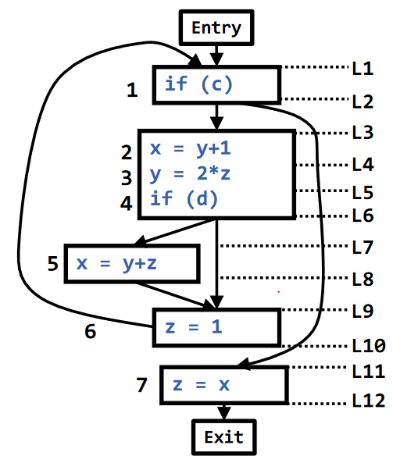
I | def(I) | use(I) | succ(I) | out(I) | in(I) | in(B) | out(B) | succ(B)
1 | none | c | 2, 7 |  | c
2 | x | y | 3 |  | y
3 | y | z | 4 |  | z
4 |  | d | 5, 6 |  | d
5 | x | y, z | 6 |  | y, z
6 | z |  | 1 | c | c
7 | z | x |  |  | x
I | def(I) | use(I) | succ(I) | out(I) | in(I) | in(B) | out(B) | succ(B)
1 | none | c | 2, 7 | x, y | c, x, y
2 | x | y | 3 | z | y, z
3 | y | z | 4 | d | d, z
4 |  | d | 5, 6 | c, y, z | c, d, y, z
5 | x | y, z | 6 | c | c, y, z
6 | z |  | 1 | c, x, y | c, x, y
7 | z | x |  |  | x
I | def(I) | use(I) | succ(I) | out(I) | in(I) | in(B) | out(B) | succ(B)
1 | none | c | 2, 7 | x, y, z | c, x, y, z
2 | x | y | 3 | d, z | d, y, z
3 | y | z | 4 | c, d, y, z | c, d, z
4 |  | d | 5, 6 | c, x, y, z | c, d, x, y, z
5 | x | y, z | 6 | c, x, y | c, y, z
6 | z |  | 1 | c, x, y, z | c, x, y
7 | z | x |  |  | x
I | def(I) | use(I) | succ(I) | out(I) | in(I) | in(B) | out(B) | succ(B)
1 | none | c | 2, 7 | d, x, y, z | c,d, x, y, z
2 | x | y | 3 | c, d, z | c, d, y, z
3 | y | z | 4 | c, d, x, y, z | c, d, x, z
4 |  | d | 5, 6 | c, x, y, z | c, d, x, y, z
5 | x | y, z | 6 | c, x, y | c, y, z
6 | z |  | 1 | c,d, x, y, z | c,d, x, y
7 | z | x |  |  | x
I | def(I) | use(I) | succ(I) | out(I) | in(I) | in(B) | out(B) | succ(B)
1 | none | c | 2, 7 | c, d, x, y, z | c,d, x, y, z
2 | x | y | 3 | c, d, x, z | c, d, y, z
3 | y | z | 4 | c, d, x, y, z | c, d, x, z
4 |  | d | 5, 6 | c, d, x, y, z | c, d, x, y, z
5 | x | y, z | 6 | c,d, x, y | c,d, y, z
6 | z |  | 1 | c,d, x, y, z | c,d, x, y
7 | z | x |  |  | x

